Hoja2
FORMULARIO DE PRESUPUESTO

CANTIDAD | NOMBRE | CARACTERISTICAS O DESCRIPCION | IMAGEN REFERENCIAL | VALOR UNITARIO | VALOR TOTAL | IMAGEN A COLOR PRODUCTO COTIZADO
230 | ESFERA | COLOR ROJO, MEDIDAS :15 CMS | 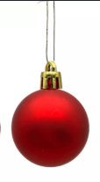
230 | ESFERA | ROJAS GLITTER, 20 CMS
230 | ESFERA | ROJAS METALICAS, 25 CMS | 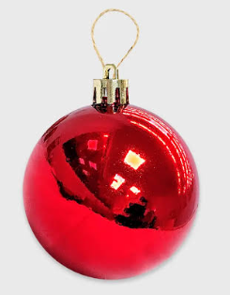
200 | MOÑOS | CINTA TERCIOPELO, 40 CMS | 
200 | Estrellas | METALICA, ROJA GLITTER, 15 CMS | 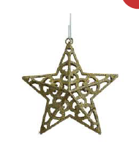
 |  |  |  |  | VALOR NETO
 |  |  |  |  | VALOR IVA
 |  |  |  |  | VALOR TOTAL

Entregar en bodega municipal, Avenida Arturo Prat N ° 515, (interior municipalidad). De lunes a jueves de 08:30 a 13:30 y de 14:00 a 17:00. Día viernes de 08:30 a 13:30 y de 14:00 a 16:00 horas.
De venir productos apilados en pallets, las descargas de estos, deben ser por cuenta del proveedor. (maquinaria, personal, etc)
NOTA: ESTE DOCUMENTO DEBE VENIR ADJUNTO EN LA OFERTA FIRMADO Y TIMBRADO POR EL OFERENTE, LA NO PRESENTACION DE ESTE FORMULARIO DEJARA AL OFERENTE FUERA DE LA COMPRA AGIL.

Oferente
Nombre:
RUT:
Firma:
Fecha:

